2.1
voltar à página inicial |  |  |  | 2 - TÍTULOS E SUBTÍTULOS
 | S | N | NA
 |  | x |  | 2.1 Existe um título <h1> marcado na página
 |  |  |  | O título principal de cada página, que sumariza o seu conteúdo, deve ser identificado como o primeiro nível dos títulos (h1). Não deverá ser utilizado mais do que um <h1> por página.

 | Listagem de evidências

 | Existem 2 H1

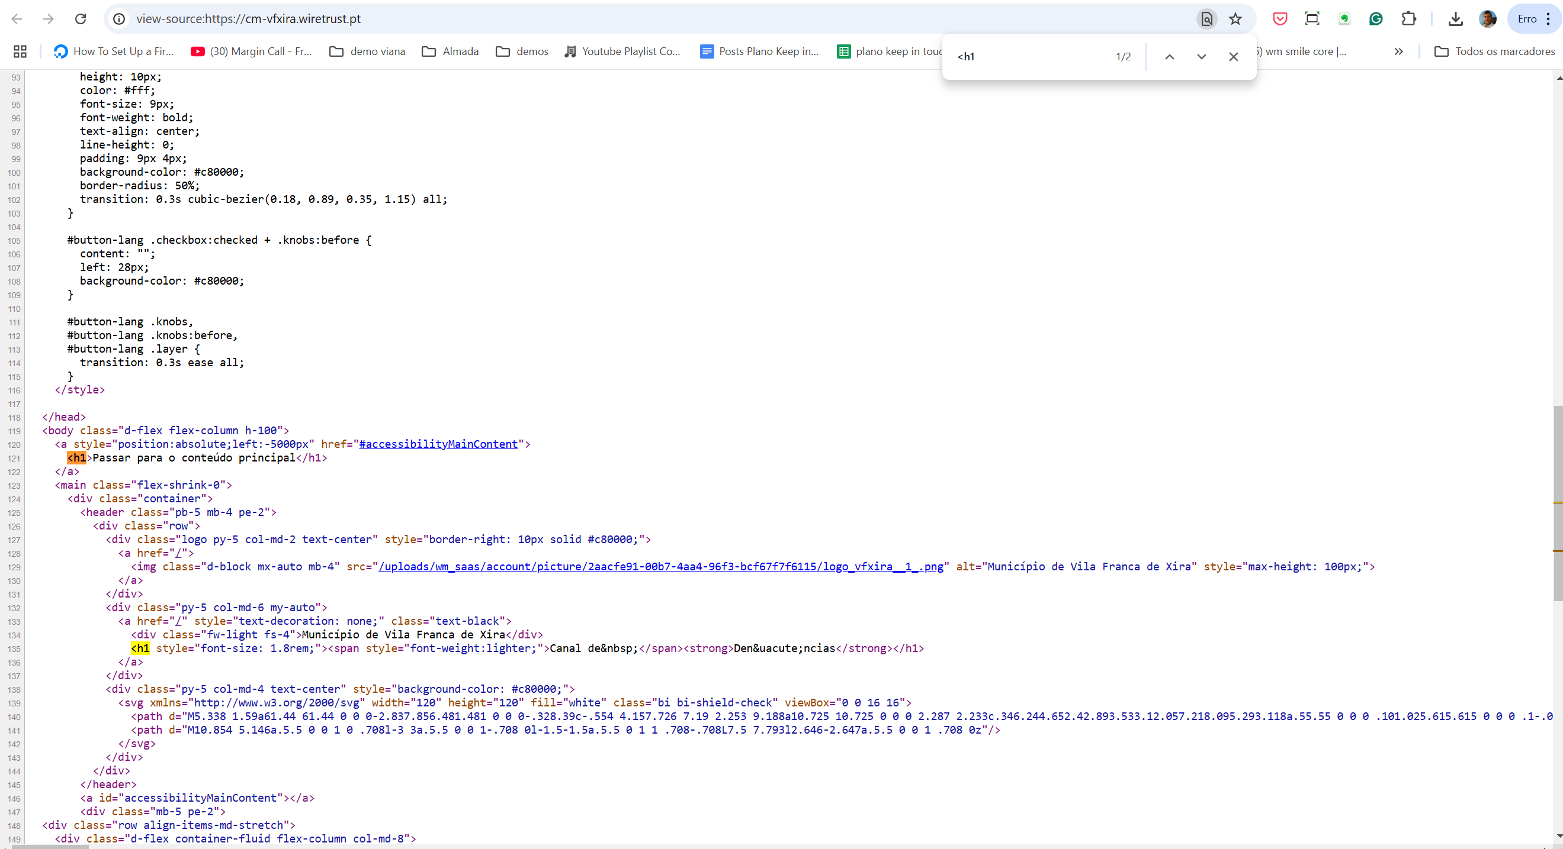

2.2
voltar à página inicial |  |  |  | 2 - TÍTULOS E SUBTÍTULOS
 | S | N | NA
 |  | x |  | 2.2 Existe uma marcação hierarquizada de títulos e subtítulos na página (<h1>...<h6>)
 |  |  |  | Os títulos são empregues de forma hierárquica para melhor estruturar os conteúdos, das informações mais gerais às mais particulares. Deverão ser usados de forma consistente por todo o sítio Web.

 | Listagem de evidências

 | erro: Usado H4 para links

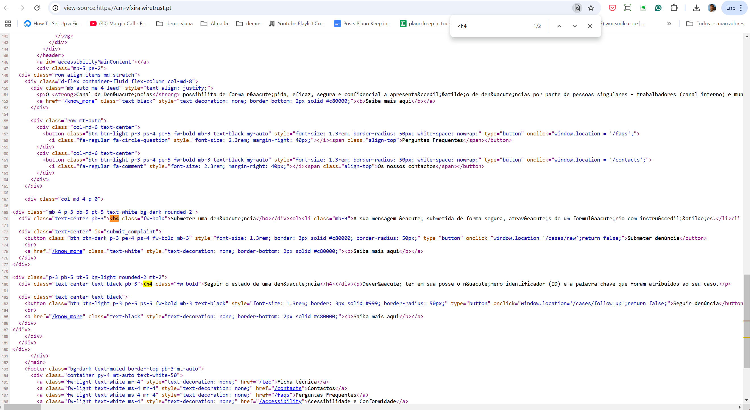

4.1
voltar à página inicial |  |  |  | 4 - ESTRUTURA DA INFORMAÇÃO
 | S | N | NA
 | x |  |  | 4.1 Ao clicar com o rato na etiqueta, o cursor surge no respetivo campo de edição
 |  |  |  | De forma a tornar a seleção de campos pequenos mais fácil, a legenda deverá estar associada ao campo respetivo com o elemento <label>, pois desta forma aumenta-se a sua área clicável. Para os utilizadores de leitores de ecrã (pessoas cegas) a associação da etiqueta ao campo de edição é também fundamental.

 | Listagem de evidências

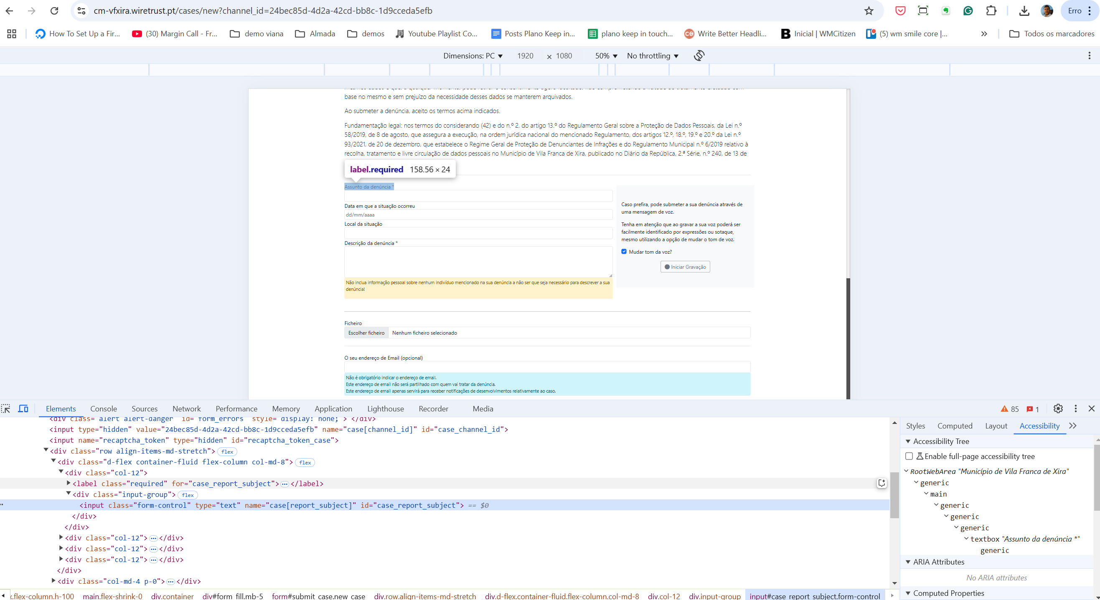

4.2
voltar à página inicial |  |  |  | 4 - ESTRUTURA DA INFORMAÇÃO
 | S | N | NA
 |  | x |  | 4.2 É possível identificar os campos de preenchimento obrigatório quando se usa apenas um leitor de ecrã
 |  |  |  | Os campos obrigatórios devem ser preferencialmente agrupados na parte inicial de um formulário e claramente identificados como tal. Se não for possível, cada campo deverá estar identificado textualmente ou como Obrigatório ou como Opcional. Não deverão ser usados apenas símbolos ou cores como elemento identificador.

 | Listagem de evidências

 | usando o userway no chrome

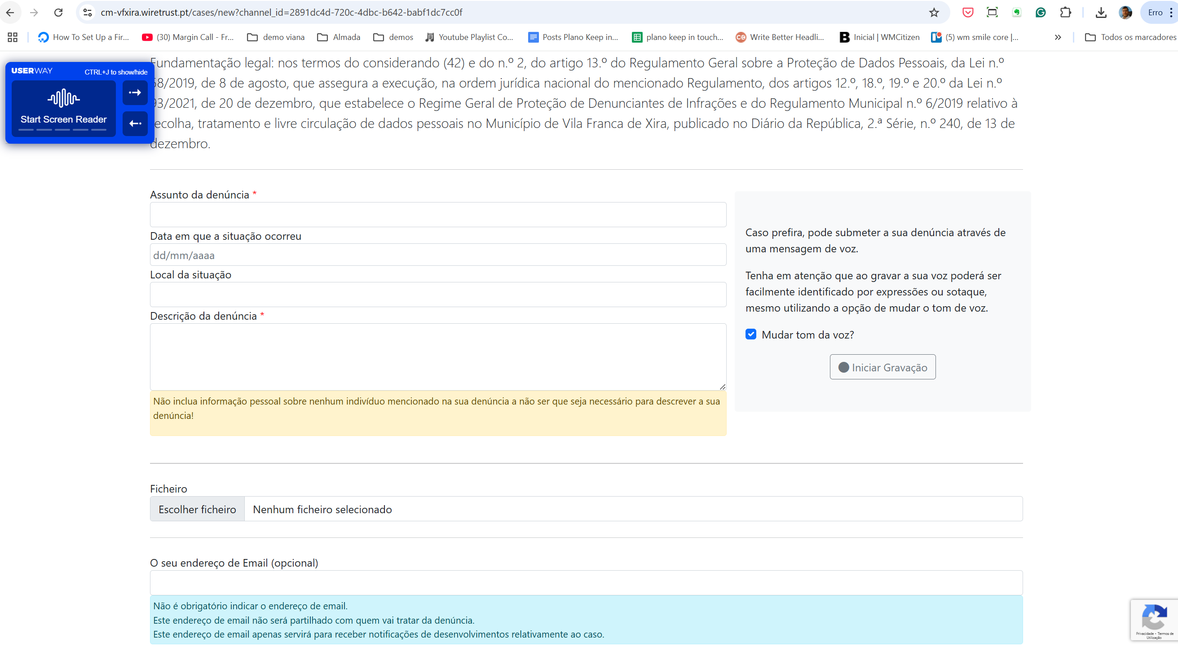

4.3
voltar à página inicial |  |  |  | 4 - ESTRUTURA DA INFORMAÇÃO
 | S | N | NA
 | x |  |  | 4.3 É possível localizar e ler as mensagens de erro usando apenas um leitor de ecrã
 |  |  |  | Os erros identificados no decorrer do preenchimento de um formulário deverão preferencialmente ser listados de forma condensada, direcionando cada elemento da lista ao respetivo campo. Cada campo deverá associar a mensagem de erro a si próprio. As mensagens de erro deverão ser breves e claras.

 | Listagem de evidências

 | usando o userway no chrome

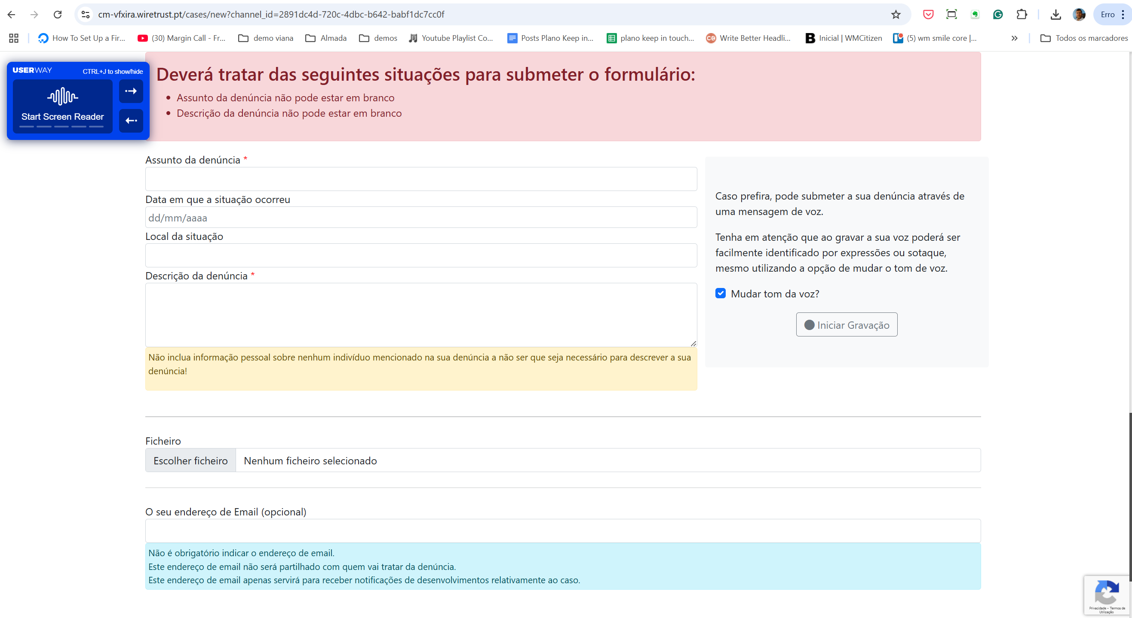

5.1
voltar à página inicial |  |  |  | 5 - GRÁFICOS E IMAGENS-LINK
 | S | N | NA
 | x |  |  | 5.1 A imagem ou gráfico tem um equivalente alternativo em texto curto e correto
 |  |  |  | As imagens não decorativas deverão ter uma descrição breve associada, nomeadamente através do uso do atributo <ALT>. Esta legenda deve descrever fielmente o propósito da imagem no contexto em que se encontra.

 | Listagem de evidências

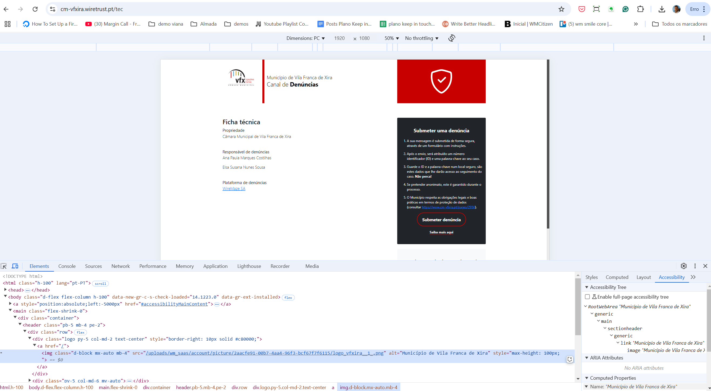

8.1
voltar à página inicial |  |  |  | 8 - ESTRUTURA DA PÁGINA
 | S | N | NA
 | x |  |  | 8.1 Quando se retira a CSS, todos os elementos HTML devem alinhar à esquerda
 |  |  |  | Quando se desativam todos os estilos visuais, o conteúdo da página é apresentado alinhado à esquerda e apresenta-se de forma linear.

 | Listagem de evidências

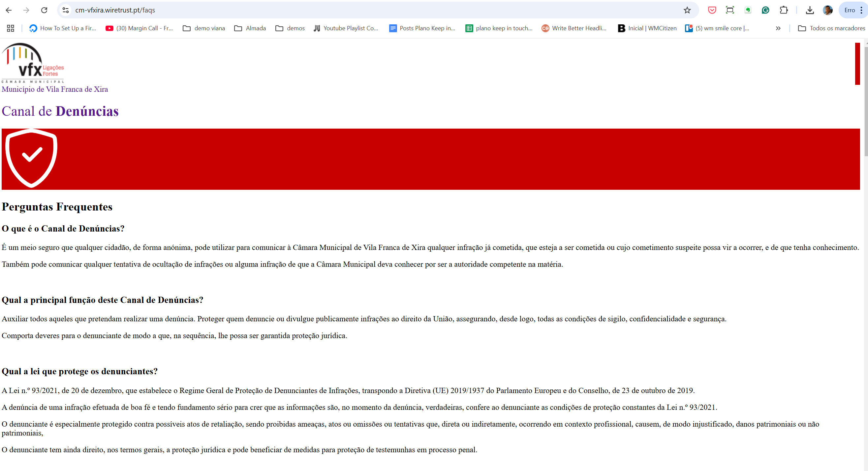

8.5
voltar à página inicial |  |  |  | 8 - ESTRUTURA DA PÁGINA
 | S | N | NA
 | x |  |  | 8.5 A maquetização da página é feita sem recorrer ao elemento <table>
 |  |  |  | A estrutura de composição gráfica da página não é feita recorrendo a elementos de tabela mas sim a uma maior diversidade de elementos semânticos (por ex., <main>) e genéricos (por ex., <div>), que permitem a recomposição visual para diferentes tipos e dimensões de ecrã.

 | Listagem de evidências

